DB設計図
【用語集.用語IDに登録する値】 親カテゴリID＆子カテゴリID＆孫カテゴリID＆連番 例:AABBCCCC1、AABBCCCC2
DB（ACCESS）構成ER図

＿○○ 主キー
＊○○ 外部キー ＿＊主キーかつ外部キー
凡例(キー)
(用語ID)
ON DELETE CASCADE
ON UPDATE CASCADE
＿用語ID
用語
意味
＿＊親カテゴリID
＿＊子カテゴリID ＿＊孫カテゴリID
閲覧数
リンク
作成日
更新日
修正内容
用語集
＿＊用語ID
＿＊同義語ID
同義語
＿親カテゴリID
親カテゴリ名
親カテゴリ

(用語ID)
ON DELETE CASCADE
ON UPDATE CASCADE
＿＊用語ID
＿＊関連語ID
関連語
1対1
1対多
1対0..*
1対1..*
凡例(多重度)

(親カテゴリID)
ON DELETE CASCADE
ON UPDATE CASCADE

(用語ID)
ON DELETE CASCADE
ON UPDATE CASCADE
＿＊用語ID
＿＊対義語ID
対義語

＿子カテゴリID
子カテゴリ名 ＿＊親カテゴリID
子カテゴリ

(親カテゴリID,子カテゴリID孫カテゴリID)
ON DLETE CASCADE
ON UPDATE CASCADE

【命名規則】 SQLのテーブル名、フィールド名はパスカルケースにする(例:TableName、FiledName)。 便宜上、ER図では日本語表記とする。 データ型、制約は半角大文字とする。
＿孫カテゴリID
孫カテゴリ名
＿＊親カテゴリID ＿＊子カテゴリID
孫カテゴリ

(親カテゴリID、子カテゴリID)
ON DELETE CASCADE
ON UPDATE CASCADE

【CASCADEについて】 ACCESSのSQLでCASCADE文を含めると、CONSTRAINT構文エラーという扱いにされるため、GUIから連鎖アクションを追加して実装する

DB設計・補足とメモ
カテゴリテーブルの設計について
【用語集テーブルと各カテゴリテーブルのリレーションについて】 結論 参照制約性を担保し正しい設計とするために用語集テーブルの各カテゴリはカテゴリを集約して管理している孫カテゴリテーブルからのみ参照する。

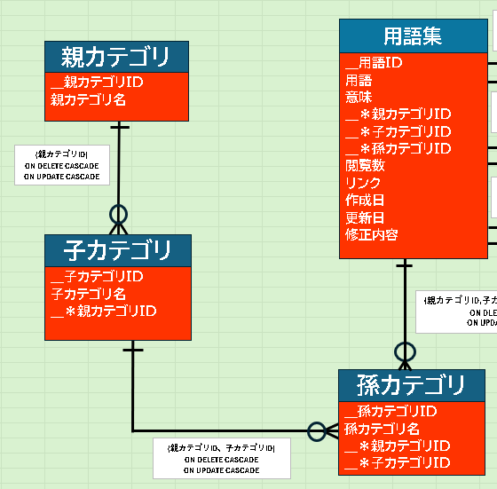
正しい設計
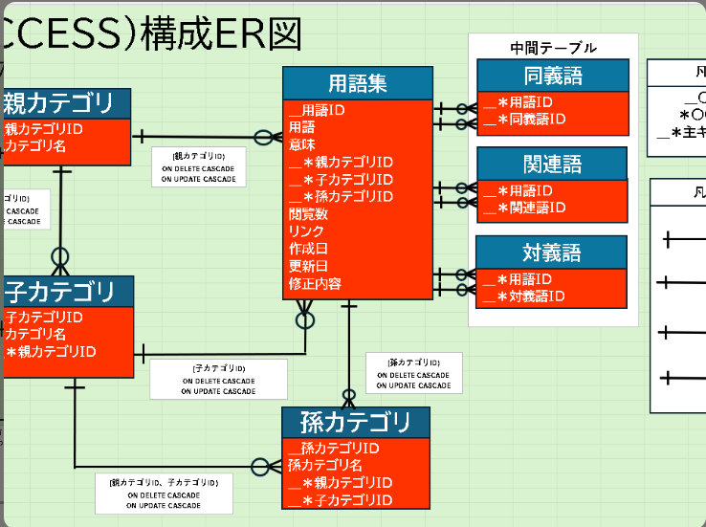
誤った設計

孫カテゴリテーブルから 外部キーで取り込んでいる。 参照整合性が守られている。
各カテゴリを各テーブルから 外部キーとして取り込んでいる

に登録されているレコード
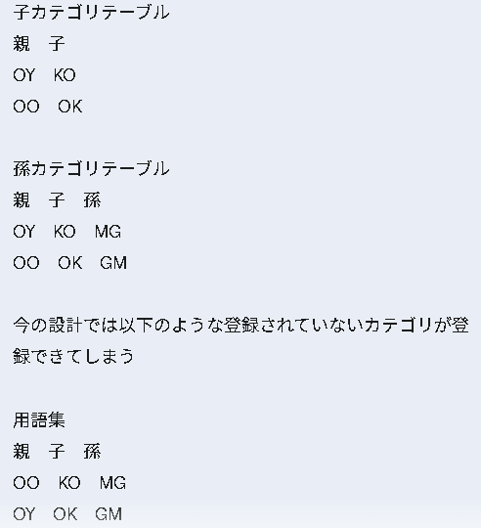
用語集テーブルから各カテゴリのテーブルから直接参照してしまうと、 子カテゴリテーブル(○○－××)や孫カテゴリテーブル（○○ー××ー△△）に 存在しないカテゴリを用語集テーブルに登録でき、 参照整合性が取れなくなってしまう。 感覚的に分かりにくいときは左の画像を参考にしてほしい。 DBにおいて、参照元テーブルのフィールドに存在しない値は 参照している側(参照先)のテーブルのフィールドにも 存在しないこと（冗長性の排除）

に登録されているレコード
参照元(される側)
参照先(する側)
参照する

誤った設計では
参照整合性 参照しているテーブル(参照先)は参照元のテーブルに存在するデータのみを持ち、 参照先のみが持つ値が存在しない状態を保つ。 また、参照元から値が消えた時には参照先からも値が消え、 参照元の値が更新されたら参照先の値も更新される。 参照元と参照先でデータの整合性、関係が保たれることを参照整合性という。

外部キーの参照元のテーブルに存在しないレコードを 参照先のみが持ってしまっている (持てる設計になってしまっている)

同義語、関連語、対義語のテーブルについて

【同義語、関連語、対義語テーブルについて】
各テーブルのフィールドは全て【用語集.用語ID】を外部キーとして値を参照している。 この組み合わせにより、ある用語IDが自身と異なる用語IDを持つ。
（片方のフィールドだけを主キーにしてしまうと、組み合わせが足りなくなるためNG）
【例】 （A→B,C）という関係があるときに（D→B,E）のような関係を 主キー制約により持つことができなくなる。 用語IDの組み合わせの網羅性と重複を防止するには 用語IDと対になる用語IDの組み合わせを主キーとする。
ただし、(A,B)と(B,A)のような並びの異なる組み合わせは 重複と見なさないため、どのように運用するか明確にしておく必要がある。

レイアウト(Excel)
検索ページ(シート) |  |  |  |  | 結果ページ(シート)
何も指定しなければ、 全体から検索。
指定したらAND検索。
選択必須。
カテゴリ一覧 （大項目＞中項目＞親＞子＞孫） 選択したカテゴリの用語一覧を出力する
 |  |  |  | No | コード | 用語 | 意味 | 親カテゴリ | 子カテゴリ | 孫カテゴリ | 関連語 | 対義語 | 同義語 | 閲覧数 | リンク
 | 大項目 | 中項目 |  | 1
 | 応用情報技術者試験など | テクノロジ、 ストラテジなど |  | 2
 |  |  |  | 3
 | 親カテゴリ(プルダウン) | 子カテゴリ | 孫カテゴリ | 4
空白の時は例外処理 でメッセージを表示。 ※正規表現でチェックする。
 |  |  |  | 5
 |  |  |  | 6
片方のみ選択可。
 | ワード入力フォーム |  |  | 7
 |  |  |  | 8
 |  |  |  | 9
検索開始ボタン
 |  |  |  | 10
 |  |  |  | 11
Excelでは検索履歴を表示し、 リンクをクリックしたら実行する。
 |  |  |  | 12
 | 検索履歴 |  |  | 13
 | 1/1/00 |  |  | 14
 | 1/2/00 |  |  | 15
 | 1/3/00 |  |  | 16
 |  |  |  | 17

